Sheet1
◆8.レイヤ2プロトコル・インフラストラクチャサービス_確認課題

No | 問題 | 選択肢 | 回答
1 | 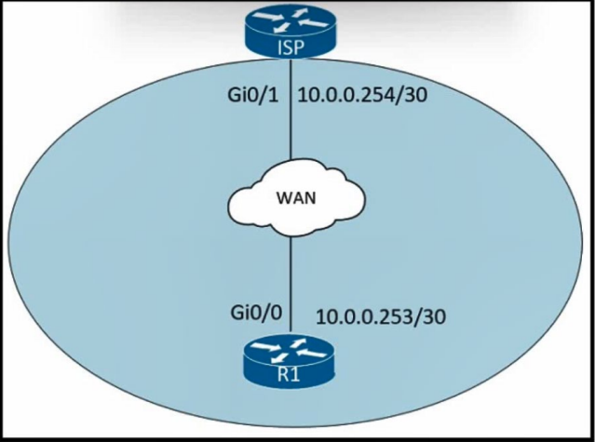 展示を参照してください。管理者は、10.0.0.252/30 サブネット内で最後に使用可能なアドレスが設定されたポートで Cisco Discovery Protocol をオフにする必要があります。どのコマンド セットが要件を満たしますか? | A. interface gi0/1 no cdp enable B. interface gi0/0 no cdp run C. interface gi0/0 no cdp advertise-v2 D. interface gi0/1 clear cdp table | A | 【正解】 A 【正解の理由】 10.0.0.252/30 の最後の使用可能アドレスは 10.0.0.254。図より Gi0/1 に設定されているため、そのインターフェイスで CDP を無効化する必要がある。 【不正解の理由】 A:（正解）Gi0/1 の CDP を正しく無効化している。 B: no cdp run はグローバル CDP 無効化で、インターフェイス単位の要件を満たさない。 C: advertise-v2 の無効化であり、CDP 自体をオフにできない。 D: clear cdp table は CDP テーブルを消すだけで、CDP を無効化できない。
2 | ネットワーク エンジニアは、マルチベンダー ネットワークの図を作成する必要があります。ネットワークのトポロジをマッピングできるようにするには、Cisco デバイスでどのコマンドを設定する必要がありますか? | A. Device(config)#lldp run B. Device(config)#cdp run C. Device(config-if)#cdp enable D. Device(config)#flow-sampler-map topology | A | 【正解】 A 【正解の理由】 LLDP はマルチベンダー環境で隣接デバイス情報を共有できる標準プロトコルであり、トポロジマップ作成に最適。 【不正解の理由】 A：（正解）標準規格 LLDP を有効化し、マルチベンダー環境で必要。 B：CDP は Cisco 独自のためマルチベンダー環境では不適。 C：cdp enable はインターフェイス単位の設定であり、マルチベンダー要件を満たさない。 D：flow-sampler-map はトポロジとは無関係。
3 | 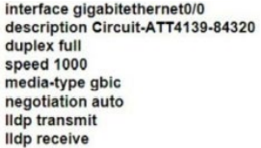 エンジニアは、会社のルーターと ISP の間の近隣探索を構成する必要があります。ISP がサードパーティ製ルーターを使用している場合、構成を完了するには次の手順は何ですか? | A. LLDP をグローバルに有効にします。 B. gi0/0 で CDP を無効にします。 C. ISP ルーターで LLDP TLV を有効にします。 D. オートネゴシエーションを無効にする。 | A | 【正解】 A 【正解の理由】 LLDP は標準規格であり、サードパーティ（非 Cisco）機器との近隣情報交換に必要なため。 【不正解の理由】 A：（正解）マルチベンダー環境で隣接探索を行うために必須。 B：ISP との隣接探索に CDP は使用できないため無関係。 C：自社側の設定を問う問題であり、ISP 機器の設定は前提外。 D：オートネゴシエーションは隣接探索とは関係ない。
4 | 展示を参照してください。ルーター R1、R2、および R3 は、プロトコルを使用して近隣ルーターの IP アドレス、ハードウェア プラットフォーム、およびソフトウェア バージョンを識別します。ネットワーク エンジニアは、近隣情報を R3 と共有しないように R2 を設定し、R1 との関係を維持する必要があります。この要件を満たすアクションは何ですか? | A. g0/1 で no lldp accept コマンドを設定します。 B. no cdp run コマンドをグローバルに設定します。 C. g0/2 で no cdp enable コマンドを設定します。 D. no lldp run コマンドをグローバルに設定します。 | C | 【正解】 C 【正解の理由】 g0/2 インターフェイスで no cdp enable を設定すれば、R3 側だけ CDP 広告を止め、R1 側の CDP はそのまま維持できるため。 【不正解の理由】 A：no lldp accept は LLDP 受信を止めるだけで、CDP による情報共有の制御ではない。 B：no cdp run はグローバルで CDP を無効化し、R1 との関係も失われてしまう。 C：正解。g0/2 だけで CDP を無効化し、R3 との情報共有を止められる。 D：no lldp run は LLDP をグローバルに止めるだけで、CDP には影響しない。
5 | DHCP サーバーに割り当てられているアドレスを確認するには、どのコマンドを入力でき ますか? | A. IP DHCP データベースを表示します。 B. IP DHCP プールを表示します。 C. IP DHCP バインディングを表示します。 D. IP DHCP サーバー統計を表示します。 | C | 【正解】 C 【正解の理由】 「show ip dhcp binding」は、DHCP サーバーが現在クライアントに割り当てている IP アドレス一覧を表示するため。 【不正解の理由】 A：データベース情報のエクスポート／インポート用途で、割り当て一覧は確認できない。 B：プール設定は確認できるが、実際の割り当てアドレスは表示されない。 C：正解。現在割り当て済みの DHCP バインディングを確認できる。 D：統計情報であり、割り当てアドレス自体は確認できない。
6 | DHCP サーバーにはどのタイプの情報が存在しますか? | A. プール内で使用可能な IP アドレスのリスト B. パブリック IP アドレスとそれに対応する名前のリスト C. ドメイン内のエンドユーザーのユーザー名とパスワード D. 静的に割り当てられた MAC アドレスのリスト | A | 【正解】 A 【正解の理由】 DHCP サーバーは、割り当て可能な IP アドレス範囲（プール）を管理するため、利用可能な IP アドレスの一覧を保持している。 【不正解の理由】 A：正解。IP プール情報は DHCP の基本。 B：DNS やホストファイルの情報であり DHCP ではない。 C：認証情報は DHCP では扱わない。 D：静的 MAC アドレス一覧はスイッチの機能であり DHCP の保持情報ではない。
7 | DHCP クライアントとは何ですか? | A. IP アドレスに関連付けられたドメイン名を要求するワークステーション B. IP アドレスを自動的に要求するように構成されたホスト C. IP アドレスをホストに動的に割り当てるサーバー。 D. IP アドレスをホストに静的に割り当てるルーター。 | B | 【正解】 B 【正解の理由】 DHCP クライアントは、DHCP サーバーから自動的に IP アドレスを取得するよう構成されたホストだから。 【不正解の理由】 A：ドメイン名要求は DNS に関連し、DHCP クライアントの定義ではない。 C：これは DHCP サーバーであり、クライアントではない。 D：静的割り当ては DHCP ではなく手動設定のルーターの動作。
8 | DHCP をサポートするためにヘルパー アドレスが設定されている場合、設定はどこに存在 しますか? | A. サーバーに最も近いルーター上 B. クライアントに最も近いルーター上 C. パス上のすべてのルーター上で D. スイッチ トランク インターフェイス上 | B | 【正解】 B 【正解の理由】 DHCP クライアントからのブロードキャスト（DHCPDISCOVER）を最初に受け取るのはクライアント直近のルーターであり、そこで ip helper-address を設定する必要があるため。 【不正解の理由】 A：サーバー側ルーターではブロードキャストを受信しないため意味がない。 B：正解。 C：全ルーターに設定する必要はない。 D：スイッチのトランクでは DHCP 中継を処理できない。
9 | ネットワーク管理者は、2 つのサイト間で DHCP サービスを有効にする必要があります。 ルーターが DHCPDISCOVER メッセージをサーバーに渡すには何を設定する必要がありますか? | A. DHCP バインディング B. DHCP リレー エージェント C. DHCP スヌーピング D. DHCP プール | B | 【正解】 B 【正解の理由】 DHCPDISCOVER はブロードキャストのため L3 を超えられない。リレーエージェント（ip helper-address）を設定することで、ルーターがメッセージをユニキャストで DHCP サーバに転送できるようになる。 【不正解の理由】 A：DHCP バインディングは割り当て済み IP と MAC の対応表であり転送には関係しない。 B：正解。 C：DHCP スヌーピングはセキュリティ機能であり、中継しない。 D：DHCP プールはサーバー側の設定であり、ルーターの中継動作とは無関係。
10 | DHCP リレー エージェントの 2 つの機能は何ですか? (2 つお選びください。) | A. DNS をローカルに割り当て、要求を DHCP サーバーに転送します。 B. 必要な DHCP サーバーの数を最小限に抑える C. 個々のレイヤ 3 インターフェイスで 1 つの IP ヘルパー コマンドを許可します。 D. クライアント サブネット上のルーターのレイヤー 3 インターフェイスの下に設定されている E. クライアントのローカル サブネットを決定するために MAC から IP への予約のみを許可します。 | BC | 【正解】 B, C 【正解の理由】 B：DHCPDISCOVER を中継できるため、各サブネットに DHCP サーバーを設置する必要がなくなる。 C：リレーエージェントは L3 インターフェイスごとに 1 つの ip helper-address を設定して機能するため。 【不正解の理由】 A：DNS の割り当ては DHCP サーバーの役割であり、リレーの機能ではない。 B：正解。 C：正解。 D：単に「クライアントサブネットにあるルーター」が仕様であり、機能の説明ではない。 E：MAC から IP の予約は DHCP サーバーの機能であり、リレーとは無関係。
11 | 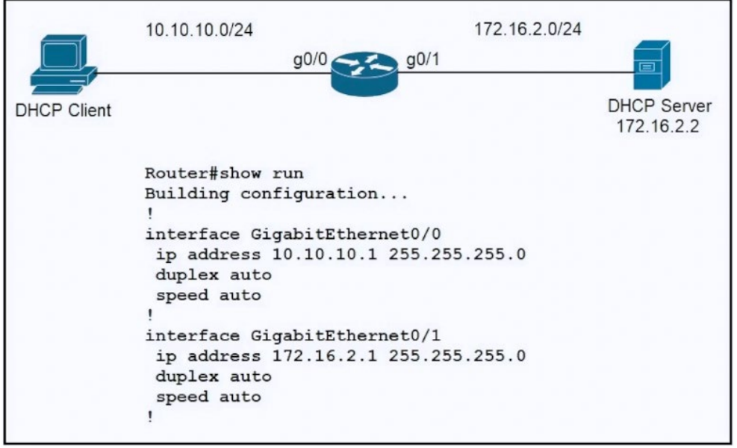 展示を参照してください。エンジニアはネットワーク上で新しいルーターを構成し、この構 成を適用しました。PC が DHCP サーバーから IP アドレスを取得できるようにする追加 の構成はどれですか? | A. Configure the ip helper-address 172.16.2.2 command under interface Gi0/0 B. Configure the ip dhcp relay information command under interface Gi0/1 C. Configure the ip address dhcp command under interface Gi0/0 D. Configure the ip dhcp smart-relay command globally on the router | A | 【問題】 展示を参照してください。エンジニアはネットワーク上で新しいルーターを構成し、この構成を適用しました。PC が DHCP サーバーから IP アドレスを取得できるようにする追加の構成はどれですか? 【正解】 A 【正解の理由】 DHCP サーバーが別サブネットにあるため、Gi0/0 に ip helper-address 172.16.2.2 を設定し、DHCPDISCOVER を中継する必要があるため。 【不正解の理由】 A：正解。 B：relay information の追加オプションであり、DHCP の中継自体は行わない。 C：これはインターフェイス自身へ DHCP でアドレス取得する設定であり、PC には関係ない。 D：smart-relay は中継アドレス探索を補助する機能で、今回の問題の解決には不要。
12 | NTP 操作に関する 2 つの記述のうち、正しいものはどれですか? (2 つお選びください。) | A. NTP は UDP over IP を使用します。 B. Cisco ルータは、NTP 権威サーバと NTP クライアントの両方として機能できます。 C. Cisco ルーターは NTP サーバーとしてのみ機能します。 D. Cisco ルーターは NTP クライアントとしてのみ機能します。 E. NTP は TCP over IP を使用します。 | AB | 【正解】 A, B 【正解の理由】 A：NTP は UDP/123 を使用するため正しい。 B：Cisco ルータは NTP サーバ兼クライアントとして動作できるため正しい。 【不正解の理由】 C：Cisco ルータはサーバ専用ではなくクライアントにもなれるため誤り。 D：Cisco ルータはクライアント専用ではなくサーバにもなれるため誤り。 E：NTP は TCP ではなく UDP を使用するため誤り。
13 | ネットワークにおける SNMP の役割は何ですか? | A. アプリケーション層で動作する UDP アンダーレイを使用してネットワーク デバイスを監視および管理する B. トランスポート層で動作する SSL アンダーレイを使用して、ネットワーク デバイスから直接データを収集する C. プレゼンテーション層で動作する TCP アンダーレイを使用してネットワーク デバイスと機能を監視する D. ネットワーク層で動作する SSH アンダーレイを使用して、ネットワーク デバイスからテレメトリと重要な情報を収集する | A | 【正解】 A 【正解の理由】 SNMP はアプリケーション層で動作し、UDP（161/162）を使用してネットワークデバイスの監視と管理を行うため。 【不正解の理由】 A：正解 B：SNMP は SSL では動作しないため誤り。 C：SNMP はプレゼンテーション層でも TCP でも動作しないため誤り。 D：SSH は SNMP の基盤ではなく、SNMP はネットワーク層では動作しないため誤り。
14 | 最高のセキュリティでネットワーク デバイス監視を構成するには、どのテクノロジーを実装する必要がありますか? | A. IP SLA B. syslog C. NetFlow D. SNMPv3 | D | 【正解】 D 【正解の理由】 SNMPv3 は認証・暗号化をサポートしており、SNMP プロトコルの中で最も高いセキュリティを提供するため。 【不正解の理由】 A：IP SLA はパフォーマンス監視用であり、セキュリティ保護には不適切。 B：syslog は平文通信のためセキュリティ強度が低い。 C：NetFlow はトラフィック分析用であり、セキュアなデバイス監視目的には不向き。 D：正解
15 | ネットワーク管理者は、ルーターで次のコマンドを入力します。logging Trap 3. Syslog サーバーに送信される 3 つのメッセージ タイプは何ですか? （3 つお選びください。） | A. informational B. emergency C. warning D. critical E. debug F. errors | BDF | 【正解】 B、D、F 【正解の理由】 logging trap 3 は severity 0〜3（emergency、alert、critical、error）を送信するため。 【不正解の理由】 A：informational（severity 6）は trap 3 より下位のため送信されない。 B：emergency（severity 0）は送信される。 C：warning（severity 4）は trap 3 より下位で送信されない。 D：critical（severity 2）は送信される。 E：debug（severity 7）は最下位で送信されない。 F：errors（severity 3）は送信される。
16 | 通知レベルのメッセージが syslog サーバーに送信された場合、どのイベントが発生しましたか? | A. ネットワークデバイスが再起動しました。 B. デバッグ操作が実行中です。 C. ルーティング インスタンスがフラップした。 D. ARP 検査が失敗しました。 | A | 【正解】 A 【正解の理由】 通知（notification, severity 5）は「通常より重要なイベント」を示し、デバイスの再起動などの重要通知が該当する。 【不正解の理由】 A：正解。再起動は通知レベルで報告される典型的イベント。 B：debug（severity 7）で通知レベルではない。 C：routing flap は warning（severity 4）などで通知より上位。 D：ARP 検査失敗は error（severity 3）で通知より上位。
17 | 情報 syslog を取得するには、どの重大度レベルを設定する必要がありますか? | A. alert B. critical C. notice D. debug | D | 【問題】 情報 syslog を取得するには、どの重大度レベルを設定する必要がありますか? 【正解】 D 【正解の理由】 debug（severity 7）を設定すれば、severity 7 以下（informational を含むすべて）のメッセージが取得できるため。 【不正解の理由】 A：alert（severity 1）は重大度が高く、informational を含む下位メッセージは取得できない。 B：critical（severity 2）も informational より上位であり、情報メッセージは収集不可。 C：notice（severity 5）は informational（severity 6）より上位のため、情報メッセージは取得できない。 D：debug は informational も含むすべてのメッセージを取得できるため正解。
18 | ネットワーク管理者は、syslog サーバーが受信メッセージをその重要性に基づいてフィルタリングして別のファイルに入れることを望んでいます。どのフィルタリング基準を使用する必要がありますか? | A. message body B. level C. facility D. process ID | B | ChatGPT: 【問題】 ネットワーク管理者は、syslog サーバーが受信メッセージをその重要性に基づいてフィルタリングして別のファイルに入れることを望んでいます。どのフィルタリング基準を使用する必要がありますか? 【正解】 B 【正解の理由】 重大度レベル（level）を基準にすることで、メッセージの重要度に応じて分類・フィルタリングできるため。 【不正解の理由】 A：メッセージ本文は重要度ではなく内容のため、重要性による分類には使えない。 B：正解。 C：facility は発生源のカテゴリであり、重要度の分類には使えない。 D：プロセス ID は個別プロセス識別であり、重要度の基準には使えない。
19 | インターフェイス回線プロトコルのアップ/ダウン イベントを表示する syslog メッセージ ロギング レベルはどれですか? | A. informational B. alerts C. debugging D. notifications | D | 【正解】 D 【正解の理由】 notifications（レベル5）は、インターフェイスの up/down といった重要だが緊急性が低い状態変化を報告するレベルのため。 【不正解の理由】 A：informational（レベル6）は一般情報で、リンクの up/down のような状態変化は含まれない。 B：alerts（レベル1）は非常に深刻な障害時のレベルで、リンク up/down には該当しない。 C：debugging（レベル7）は詳細なデバッグ情報であり、通常の up/down 通知には使われない。 D：正解。

